Sheet1
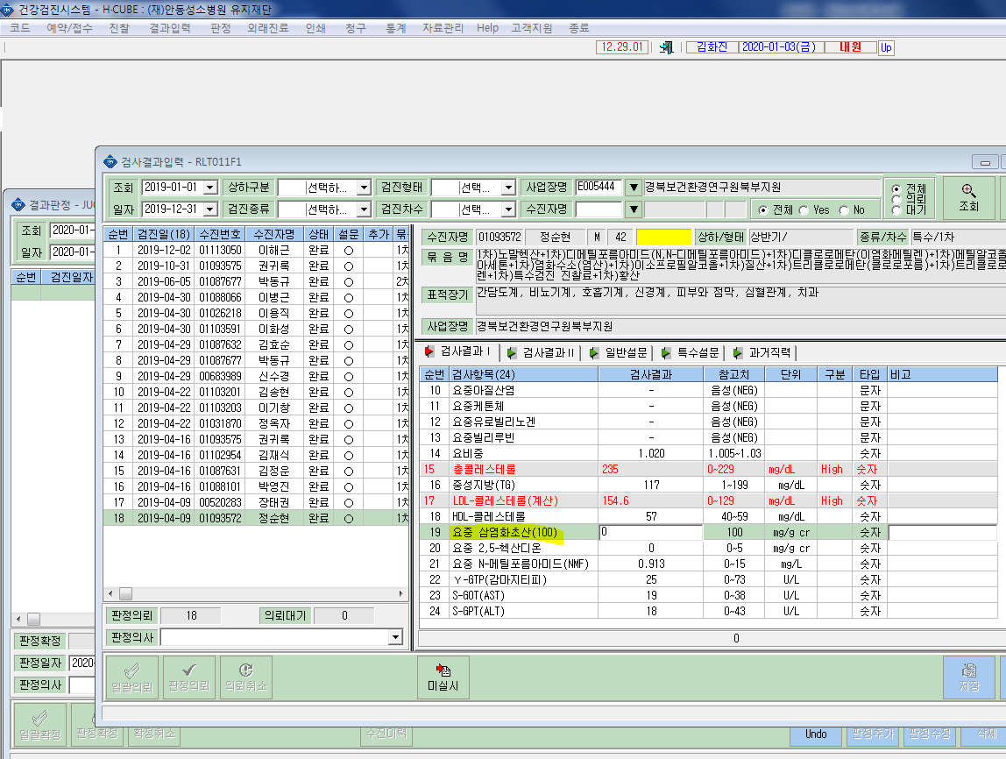
* 이해근님 (12/2검진) 요중 총삼염화물(TCE)를 요중총삼염화물(100) 검진항목으로 변경부탁드립니다. 어제 바꾼건데요. 번거롭게해드려 죄송합니다.

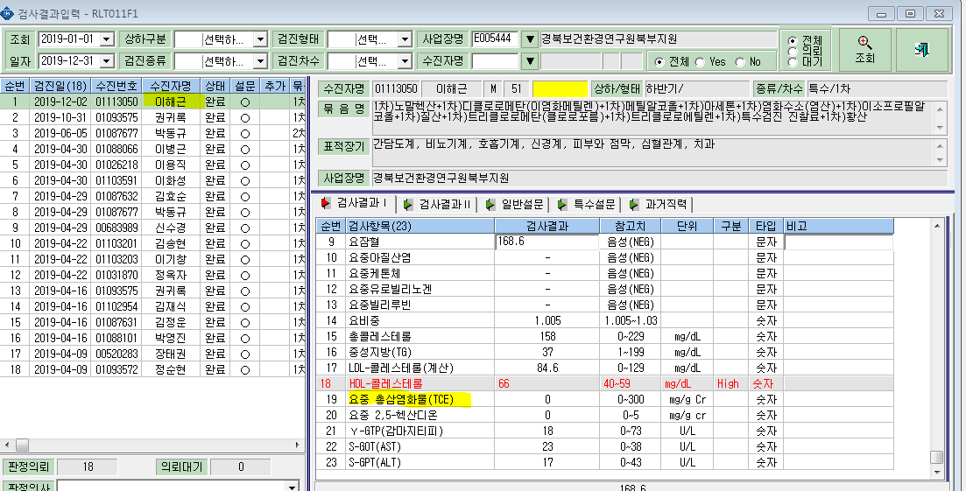

< 예시 >

